ამოცანა 3.1
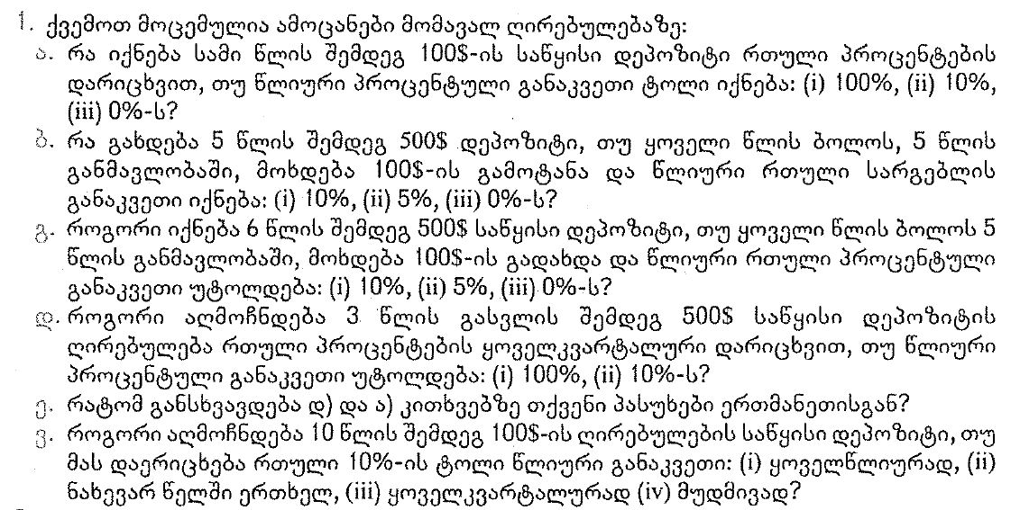

1)
 | ა) | პირობა:

 |  | PV= | $100.00

 |  | n= | 3

 |  | i= | 100%
 |  |  | 10%
 |  |  | 0%

 |  | FV= | ?

 |  | ფორმულა:
$$FV={PV}_{0}{(1+i)}^{n}$$

 |  | ამოხსნა:

 |  |  |  | FV
 |  | i |  | ფორმულით |  | ექსელით
 |  | 100% |  | $800.00 |  | ($800.00)
 |  | 10% |  | $133.10 |  | ($133.10)
 |  | 0% |  | $100.00 |  | ($100.00)

 | ბ) | პირობა:

 |  | PV= | $500.00

 |  | n= | 5

 |  | PMT= | 100

 |  | i= | 10%
 |  |  | 5%
 |  |  | 0%

 |  | FV= | ?

 |  | ფორმულა:
$$FV={PV}_{0}{(1+i)}^{n}$$

 |  | ამოხსნა:

 |  | Timeline
 |  | 0 | 1 | 2 | 3 | 4 | 5
 |  | $500.00 | 100 | 100 | 100 | 100 | 100

 |  | დარჩენილი პერიოდები
 |  | 5 | 4 | 3 | 2 | 1 | 0

 |  | ფორმულით |  |  |  |  |  |  | ექსელით
 | i | FV(PV0) | FV(PV1) | FV(PV2) | FV(PV3) | FV(PV4) | FV(PV5) | FV
 | 10% | 805.26 | 146.41 | 133.10 | 121.00 | 110.00 | 100.00 | 1,415.77 | ($1,415.77)
 | 5% | 638.14 | 121.55 | 115.76 | 110.25 | 105.00 | 100.00 | 1,190.70 | ($1,190.70)
 | 0% | 500.00 | 100.00 | 100.00 | 100.00 | 100.00 | 100.00 | 1000.00 | ($1,000.00)

 | გ) | პირობა:

 |  | PV= | $500.00

 |  | n= | 6

 |  | PMT= | 100

 |  | i= | 10%
 |  |  | 5%
 |  |  | 0%

 |  | FV= | ?

 |  | ფორმულა:
$$FV={PV}_{0}{(1+i)}^{n}$$

 |  | ამოხსნა:

 |  | Timeline
 |  | 0 | 1 | 2 | 3 | 4 | 5
 |  | $500.00 | 100 | 100 | 100 | 100 | 100

 |  | დარჩენილი პერიოდები
 |  | 5 | 4 | 3 | 2 | 1 | 0

 |  | ფორმულით |  |  |  |  |  |  | ექსელით
 | i | FV(PV0) | FV(PV1) | FV(PV2) | FV(PV3) | FV(PV4) | FV(PV5) | FV
 | 10% | 885.78 | 161.05 | 146.41 | 133.10 | 121.00 | 110.00 | 1,557.34 | ($1,557.34)
 | 5% | 670.05 | 127.63 | 121.55 | 115.76 | 110.25 | 105.00 | 1,250.24 | ($1,250.24)
 | 0% | 500.00 | 100.00 | 100.00 | 100.00 | 100.00 | 100.00 | 1,000.00 | ($1,000.00)

 | დ) | პირობა:

 |  | PV= | $500.00

 |  | n= | 3

 |  | m= | 4 | წელიწადში 4-ჯერ

 |  | i= | 100%
 |  |  | 10%

 |  | FV= | ?

 |  | ფორმულა:
$$FV={PV}_{0}{(1+\frac{i}{m})}^{mn}$$

 |  | ამოხსნა:

 |  |  |  | FV
 |  | i |  | ფორმულით |  | ექსელით
 |  | 100% |  | $7,275.96 |  | ($7,275.96)
 |  | 10% |  | $672.44 |  | ($672.44)

 | ე) | ა) და დ) ამოცანის ამონახსნები განსხვავდება ერთმანეთისაგან, გამომდინარე იქედან, რომ პირველ შემთხვევაში დარიცხვა ხდება წელიწადში ერთჯერ, ხოლო მეორე შემთხვევაში დარიცხვის სიხშირე გაზრდილია და ხდება წელიწადში 4-ჯერ

 | ვ) | პირობა:

 |  | PV= | $100.00

 |  | n= | 10

 |  | m= | 1 | ყოველწლიურად
 |  |  | 2 | წელიწადში 2-ჯერ
 |  |  | 4 | კვარტალურად
 |  |  | ∞ | მუდმივად

 |  | i= | 10%

 |  | FV= | ?

 |  | ფორმულა:
$$FV={PV}_{0}{(1+\frac{i}{m})}^{mn}$$
$$FV={PV}_{0}e^{in}$$
 |  | 1 |  |  |  |  | 2

 |  | ამოხსნა:

 |  |  |  | FV
 |  | m |  | ფორმულით |  | ექსელით
 |  | 1 |  | $259.37 |  | ($259.37)
 |  | 2 |  | $265.33 |  | ($265.33)
 |  | 4 |  | $268.51 |  | ($268.51)
 |  | ∞ |  | $271.83

ამოცანა 3.2
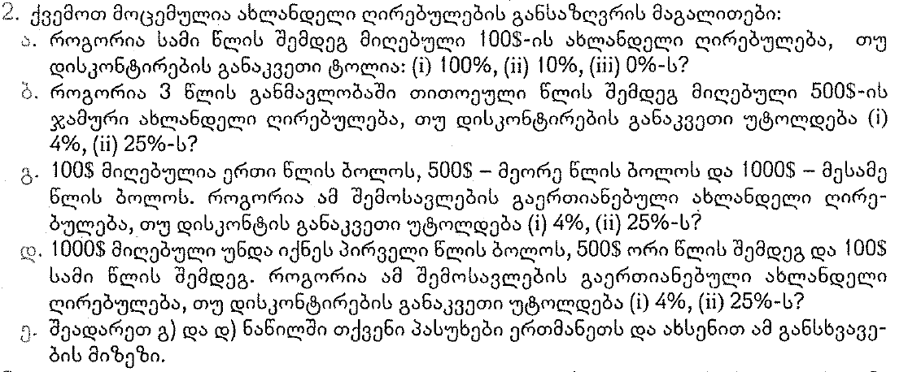

1)
 | ა) | პირობა:

 |  | FV= | $100.00

 |  | n= | 3

 |  | i= | 100%
 |  |  | 10%
 |  |  | 0%

 |  | PV= | ?

 |  | ფორმულა:
$${PV}_{0}={FV}_{n}/{(1+i)}^{n}$$

 |  | ამოხსნა:

 |  |  |  | FV
 |  | i |  | ფორმულით |  | ექსელით
 |  | 100% |  | $12.50 |  | ($12.50)
 |  | 10% |  | $75.13 |  | ($75.13)
 |  | 0% |  | $100.00 |  | ($100.00)

 | ბ) | პირობა:

 |  | FV= | $500.00

 |  | n= | 3

 |  | PMT= | 500

 |  | i= | 4%
 |  |  | 25%

 |  | PV= | ?

 |  | ფორმულა:
$${PV}_{0}={FV}_{n}/{(1+i)}^{n}$$

 |  | ამოხსნა:

 |  | Timeline
 |  | 0 | 1 | 2 | 3
 |  |  | 500 | 500 | 500

 |  | ფორმულით |  |  |  |  | ექსელით
 | i | PV(FV0) | PV(FV1) | PV(FV2) | PV(FV3) | FV
 | 4% |  | 480.77 | 462.28 | 444.50 | 1,387.55 | ($1,387.55)
 | 25% |  | 400.00 | 320.00 | 256.00 | 976.00 | ($976.00)

 | გ) | პირობა:

 |  | FV1= | $100.00
 |  | FV2= | $500.00
 |  | FV3= | $1,000.00

 |  | n= | 3

 |  | i= | 4%
 |  |  | 25%

 |  | PV= | ?

 |  | ფორმულა:
$${PV}_{0}={FV}_{n}/{(1+i)}^{n}$$

 |  | ამოხსნა:

 |  | Timeline
 |  | 0 | 1 | 2 | 3
 |  |  | 100 | 500 | 1000

 |  | ფორმულით |  |  |  |  | ექსელით
 | i | PV(FV0) | PV(FV1) | PV(FV2) | PV(FV3) | FV | PV(FV0) | PV(FV1) | PV(FV2) | PV(FV3) | FV
 | 4% |  | 96.15 | 462.28 | 889.00 | 1,447.43 |  | -96.15 | -462.28 | -889.00 | (1,447.43)
 | 25% |  | 80.00 | 320.00 | 512.00 | 912.00 |  | -80.00 | -320.00 | -512.00 | (912.00)

 | დ) | პირობა:

 |  | FV1= | $1,000.00
 |  | FV2= | $500.00
 |  | FV3= | $100.00

 |  | n= | 3

 |  | i= | 4%
 |  |  | 25%

 |  | PV= | ?

 |  | ფორმულა:
$${PV}_{0}={FV}_{n}/{(1+i)}^{n}$$

 |  | ამოხსნა:

 |  | Timeline
 |  | 0 | 1 | 2 | 3
 |  |  | 1000 | 500 | 100

 |  | ფორმულით |  |  |  |  | ექსელით
 | i | PV(FV0) | PV(FV1) | PV(FV2) | PV(FV3) | FV | PV(FV0) | PV(FV1) | PV(FV2) | PV(FV3) | FV
 | 4% |  | 961.54 | 462.28 | 88.90 | 1,512.72 |  | -961.54 | -462.28 | -88.90 | (1,512.72)
 | 25% |  | 800.00 | 320.00 | 51.20 | 1,171.20 |  | -800.00 | -320.00 | -51.20 | (1,171.20)

 | ე) | გ) და დ) ამოცანის ამონახსნების შედარება, გვიჩვენებს, რომ უმჯობესია დიდი თანხების ადრე მიღება

ამოცანა 3.3
პირობა:

PVA= | $25,000.00

n= | 12

i= | 6%

PMT= | ?

ფორმულა:
$$PMT=PVA\left(\frac{i}{1−{(1+i)}^{−n}}\right)$$

ამოხსნა:

FV
ფორმულით |  | ექსელით
$2,982 |  | ($2,982)

ამოცანა 3.4
პირობა:

FVA= | $50,000.00

n= | 10

i= | 8%

PMT= | ?

ფორმულა:
$$PMT=FVA\left(\frac{i}{{\left(1+i\right)}^{n}−1}\right)$$

ამოხსნა:

FV
ფორმულით |  | ექსელით
$3,451 |  | ($3,451)

ამოცანა 3.5
პირობა:

FVA= | $50,000.00

n= | 10

i= | 8%

PMT= | ?

ფორმულა:
$PMT=FVA\left(\frac{i}{{\left(1+i\right)}^{n}−1}\right)$/(1+i)

ამოხსნა:

FV
ფორმულით |  | ექსელით
$3,196 |  | ($3,196)

ამოცანა 3.6
პირობა:

FV= | $16,000.00

PV= | $10,000.00

n= | 3

i= | ?

$$i=\sqrt[n]{\frac{{FV}_{n}}{{PV}_{0}}}−1$$
ფორმულა:
$$FV={PV}_{0}{(1+i)}^{n}$$
 |  |  | →

ამოხსნა:

FV
ფორმულით |  | ექსელით
17% |  | 17%

ამოცანა 3.7
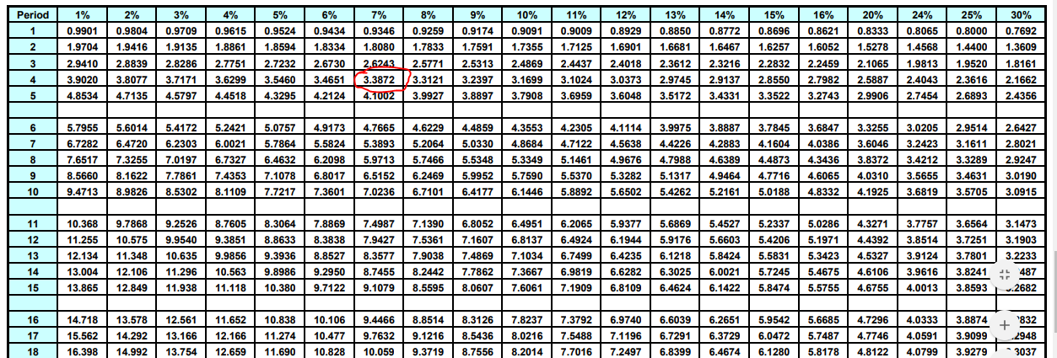
 | პირობა:

 | PVA= | $10,200.00

 | PMT= | $3,000.00

 | n= | 4

 | i= | ?

 | ფორმულა:
$$PVA=PMT{(PVIFA}_{x\%,4})$$
$${(PVIFA}_{x\%,4})=\frac{PVA}{PMT}=\frac{10200}{3000}=3.4$$
 |  |  |  | →

 | ამოხსნა:

 | FV
 | ცხრილით |  | ექსელით
 | 7% |  | 7%

თუკი PVIFA ცხრილში გავყვებით 4 პერიოდის სტრიქონს, დავინახავთ, რომ 6%-ის შესაბამისი მაჩვენებელი არის 3.4-ზე მაღალი, ხოლო 7%-ის შესაბამისი მაჩვენებელი კი არის 3.3872, რაც ძალიან ახლოსაა 3.4-თან. შესაბამისად, საპოვნი საპროცენტო განაკვეთი მიახლოებით უდრის 7%-ს

ამოცანა 3.8
1)
 | ა) | პირობა:

 |  | საწყისი= | $500,000.00

 |  | n= | 6

 |  | i= | 20%

 |  | მომავალი გაყიდვები= | ?

 |  | ფორმულა:
$$f=p{(1+i)}^{n}$$

 |  | ამოხსნა:

 |  | Timeline
 |  | 0 | 1 | 2 | 3 | 4 | 5 | 6
 |  | $500,000.00 | $600,000.00 | $720,000.00 | $864,000.00 | $1,036,800.00 | $1,244,160.00 | $1,492,992.00

ამოცანა 3.9
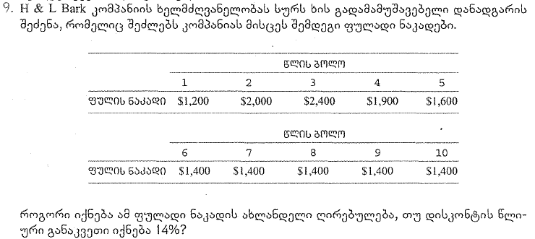

 | პირობა:

 | n= | 10

 | i= | 14%

 | PV= | ?

 | ფორმულა:
$${PV}_{0}={FV}_{n}/{(1+i)}^{n}$$

 | ამოხსნა:

 | FV
 | ფორმულით |  | ექსელით
 | $8,664 |  | $8,664

 | 0 | 1 | 2 | 3 | 4 | 5 | 6 | 7 | 8 | 9 | 10
 |  | $1,200.00 | $2,000.00 | $2,400.00 | $1,900.00 | $1,600.00 | $1,400.00 | $1,400.00 | $1,400.00 | $1,400.00 | $1,400.00
PV |  | $1,052.63 | $1,538.94 | $1,619.93 | $1,124.95 | $830.99 | $637.82 | $559.49 | $490.78 | $430.51 | $377.64

ამოცანა 3.10
 |  | პირობა:

 |  | FV= | $1,000.00

 |  | i= | 10%

 |  | n= | 10

 |  | m= | 1
 |  |  | 4
 |  |  | მუდმივად

 |  | PV= | ?

 |  | ფორმულა:
$${FV}_{n}={PV}_{0}{(1+i/m)}^{mn}$$
$${PV}_{0}={FV}_{n}/{(1+i/m)}^{mn}$$
1 |  |  |  |  | →

$${FV}_{n}={PV}_{0}e^{in}$$
$${PV}_{0}={FV}_{n}/e^{in}$$
2 |  |  |  |  | →

 |  | ამოხსნა:

 |  | FV
 | m | ფორმულით |  | ექსელით
 | 1 | $386 |  | ($386)
 | 4 | $372 |  | ($372)
 | მუდმივად | $368

ამოცანა 3.11
პირობა:

FV= | $1,000,000.00

PV= | $1,000.00

n= | 100

i= | ?

$$i=\sqrt[n]{\frac{{FV}_{n}}{{PV}_{0}}}−1$$
ფორმულა:
$$FV={PV}_{0}{(1+i)}^{n}$$
 |  |  | →

ამოხსნა:

FV
ფორმულით |  | ექსელით
7% |  | 7%

ამოცანა 3.12
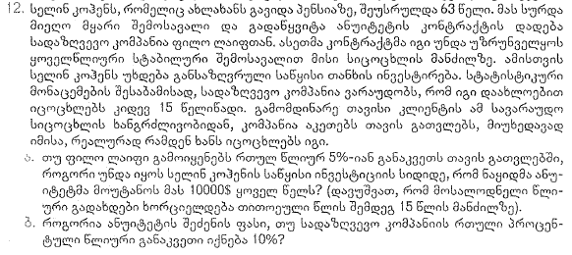

ა) ბ) | პირობა: |  |  | გ) | პირობა:

 | PMT= | $10,000.00 |  |  | PVA= | $30,000.00

 | n= | 15 |  |  | n= | 15

 | i= | 5% |  |  | i= | 5%
 |  | 10% |  |  |  | 10%

 | PVA= | ? |  |  | PMT= | ?

 | ფორმულა:
$$PVA=PMT\left(\frac{1−{(1+i)}^{−n}}{i}\right)$$
$$PMT=PVA\left(\frac{i}{1−{(1+i)}^{−n}}\right)$$
1 |  |  |  | 2

 | ამოხსნა:

 | FV
 | ფორმულით |  | ექსელით
ა) | $103,796.58 |  | ($103,796.58)
ბ) | $76,060.80 |  | ($76,060.80)
გ) 5% | $2,890.27 |  | ($2,890.27)
გ) 10% | $3,944.21 |  | ($3,944.21)

ამოცანა 3.13
პირობა:

PV= | $190,000.00

n= | 20

i= | 17%

PMT= | ?

ფორმულა:
$$PMT=PVA\left(\frac{i}{1−{(1+i)}^{−n}}\right)$$

ამოხსნა:

FV
ფორმულით |  | ექსელით
$33,761.17 |  | ($33,761.17)

ამოცანა 3.14
ა) | პირობა: |  |  |  |  | ბ) | პირობა:

 | PV= | $8,000.00 |  |  |  |  | PV= | $184,000.00

 | n= | 36 |  |  |  |  | n= | 25

 | i= | 1% |  |  |  |  | i= | 10%

 | გრაფიკი | ? |  |  |  |  | გრაფიკი | ?

 | ფორმულა:
$$PMT=PVA\left(\frac{i}{1−{(1+i)}^{−n}}\right)$$

 | ამოხსნა:

ა) | პერიოდი | შენატანი (PMT) | პროცენტის დაფარვა | ძირის დაფარვა | დარჩენილი ძირი | ბ) | პერიოდი | შენატანი (PMT) | პროცენტის დაფარვა | ძირის დაფარვა | დარჩენილი ძირი
 | 0 | - | - | - | 8,000.00 |  | 0 | - | - | - | 184,000.00
 | 1 | 265.71 | 80.00 | 185.71 | 7,814.29 |  | 1 | 20,270.93 | 18,400.00 | 1,870.93 | 182,129.07
 | 2 | 265.71 | 78.14 | 187.57 | 7,626.71 |  | 2 | 20,270.93 | 18,212.91 | 2,058.02 | 180,071.06
 | 3 | 265.71 | 76.27 | 189.45 | 7,437.27 |  | 3 | 20,270.93 | 18,007.11 | 2,263.82 | 177,807.24
 | 4 | 265.71 | 74.37 | 191.34 | 7,245.92 |  | 4 | 20,270.93 | 17,780.72 | 2,490.20 | 175,317.04
 | 5 | 265.71 | 72.46 | 193.26 | 7,052.67 |  | 5 | 20,270.93 | 17,531.70 | 2,739.22 | 172,577.81
 | 6 | 265.71 | 70.53 | 195.19 | 6,857.48 |  | 6 | 20,270.93 | 17,257.78 | 3,013.14 | 169,564.67
 | 7 | 265.71 | 68.57 | 197.14 | 6,660.34 |  | 7 | 20,270.93 | 16,956.47 | 3,314.46 | 166,250.21
 | 8 | 265.71 | 66.60 | 199.11 | 6,461.23 |  | 8 | 20,270.93 | 16,625.02 | 3,645.90 | 162,604.31
 | 9 | 265.71 | 64.61 | 201.10 | 6,260.13 |  | 9 | 20,270.93 | 16,260.43 | 4,010.49 | 158,593.81
 | 10 | 265.71 | 62.60 | 203.11 | 6,057.02 |  | 10 | 20,270.93 | 15,859.38 | 4,411.54 | 154,182.27
 | 11 | 265.71 | 60.57 | 205.14 | 5,851.87 |  | 11 | 20,270.93 | 15,418.23 | 4,852.70 | 149,329.57
 | 12 | 265.71 | 58.52 | 207.20 | 5,644.68 |  | 12 | 20,270.93 | 14,932.96 | 5,337.97 | 143,991.60
 | 13 | 265.71 | 56.45 | 209.27 | 5,435.41 |  | 13 | 20,270.93 | 14,399.16 | 5,871.76 | 138,119.84
 | 14 | 265.71 | 54.35 | 211.36 | 5,224.05 |  | 14 | 20,270.93 | 13,811.98 | 6,458.94 | 131,660.90
 | 15 | 265.71 | 52.24 | 213.47 | 5,010.57 |  | 15 | 20,270.93 | 13,166.09 | 7,104.84 | 124,556.06
 | 16 | 265.71 | 50.11 | 215.61 | 4,794.96 |  | 16 | 20,270.93 | 12,455.61 | 7,815.32 | 116,740.74
 | 17 | 265.71 | 47.95 | 217.76 | 4,577.20 |  | 17 | 20,270.93 | 11,674.07 | 8,596.85 | 108,143.89
 | 18 | 265.71 | 45.77 | 219.94 | 4,357.26 |  | 18 | 20,270.93 | 10,814.39 | 9,456.54 | 98,687.35
 | 19 | 265.71 | 43.57 | 222.14 | 4,135.12 |  | 19 | 20,270.93 | 9,868.74 | 10,402.19 | 88,285.16
 | 20 | 265.71 | 41.35 | 224.36 | 3,910.75 |  | 20 | 20,270.93 | 8,828.52 | 11,442.41 | 76,842.76
 | 21 | 265.71 | 39.11 | 226.61 | 3,684.15 |  | 21 | 20,270.93 | 7,684.28 | 12,586.65 | 64,256.11
 | 22 | 265.71 | 36.84 | 228.87 | 3,455.27 |  | 22 | 20,270.93 | 6,425.61 | 13,845.31 | 50,410.79
 | 23 | 265.71 | 34.55 | 231.16 | 3,224.11 |  | 23 | 20,270.93 | 5,041.08 | 15,229.85 | 35,180.94
 | 24 | 265.71 | 32.24 | 233.47 | 2,990.64 |  | 24 | 20,270.93 | 3,518.09 | 16,752.83 | 18,428.11
 | 25 | 265.71 | 29.91 | 235.81 | 2,754.83 |  | 25 | 20,270.93 | 1,842.81 | 18,428.11 | -
 | 26 | 265.71 | 27.55 | 238.17 | 2,516.66
 | 27 | 265.71 | 25.17 | 240.55 | 2,276.11
 | 28 | 265.71 | 22.76 | 242.95 | 2,033.16
 | 29 | 265.71 | 20.33 | 245.38 | 1,787.78
 | 30 | 265.71 | 17.88 | 247.84 | 1,539.94
 | 31 | 265.71 | 15.40 | 250.32 | 1,289.63
 | 32 | 265.71 | 12.90 | 252.82 | 1,036.81
 | 33 | 265.71 | 10.37 | 255.35 | 781.46
 | 34 | 265.71 | 7.81 | 257.90 | 523.56
 | 35 | 265.71 | 5.24 | 260.48 | 263.08
 | 36 | 265.71 | 2.63 | 263.08 | -

ამოცანა 3.15
 | პირობა:

 | PV= | $14,300.00

 | PMT= | $3,000.00

 | i= | 15%

 | n= | ?

 | ფორმულა:
$$PMT=PVA\left(\frac{i}{1−{(1+i)}^{−n}}\right)$$
$$n=\log_{1+i}{\frac{PMT}{PMT−PVA∗i}}$$
1 |  |  |  | →

$$PMT=PVA{∗PVIFA}_{15\%, x}$$
$${PVIFA}_{15\%, x}=\frac{PVA}{PMT}$$
2 |  |  |  | →

 | ამოხსნა:

 | FV
 | ცხრილით |  | ფორმულით | ექსელით
 | 9 |  | 9 | 9

მე-2 ფორმულის მიხედვით ანუიტეტის დღევანდელი ღირებულების ფაქტორი PVIFA= 14300/3000= |  |  |  |  | 4.7667
ცხრილში თუ შევხედავთ 15%-იან სვეტს, დავინახავთ, რომ აღნიშნულ რიცხვთან 9 პერიოდზე ფაქტორი 4.7716 არის უფრო ახლოს ვიდრე 8 პერიოდზე ფაქტორი 4.4873. ამიტომ პასუხია 9 წელი

ამოცანა 3.16
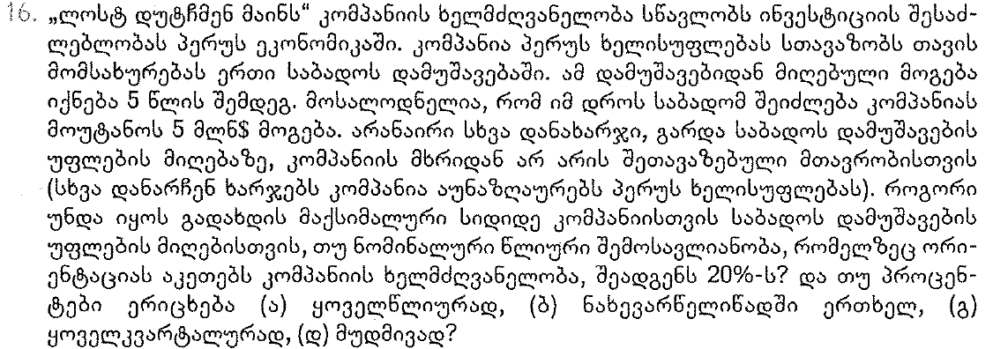

 | პირობა:

 | FV= | $5,000,000.00

 | n= | 5

 | i= | 20%

 | m= | 1
 |  | 2
 |  | 4
 |  | ∞

 | PV= | ?

 | ფორმულა:
$${FV}_{n}={PV}_{0}{(1+i/m)}^{mn}$$
$${PV}_{0}={FV}_{n}/{(1+i/m)}^{mn}$$
1 |  |  |  | →

$${FV}_{n}={PV}_{0}e^{in}$$
$${PV}_{0}={FV}_{n}/e^{in}$$
2 |  |  |  | →

 | ამოხსნა:

 | FV
m | ფორმულით |  | ექსელით
1 | $2,009,387.86 |  | ($2,009,387.86)
2 | $1,927,716.45 |  | ($1,927,716.45)
4 | $1,884,447.41 |  | ($1,884,447.41)
მუდმივად | $1,839,397.21

ამოცანა 3.17
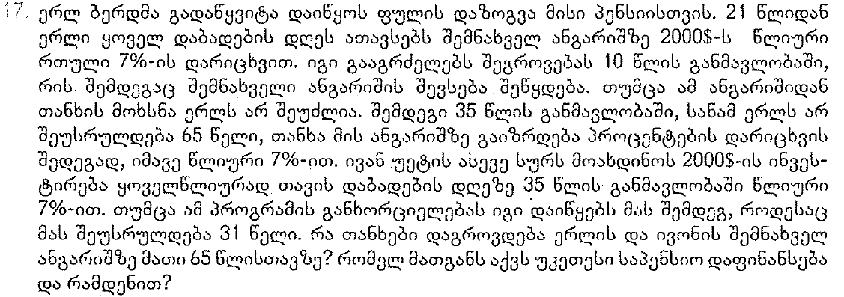

 | პირობა: | ერლ ბერდი |  |  | პირობა: | ივან უეტი

 | PMT1= | $2,000.00 |  |  | PMT= | $2,000.00
 | PMT2= | $-

 | n1= | 10 |  |  | n= | 35
 | n2= | 35

 | i= | 7% |  |  | i= | 7%

 | FV= | ? |  |  | FV= | ?

 | ფორმულა:
$${FV}_{n}={PV}_{0}{(1+i)}^{n}$$
1

$$FVA=PMT\left(\frac{{\left(1+i\right)}^{n}−1}{i}\right)$$
2

 | ამოხსნა:

 |  |  |  | FV
 | Cash-Flow |  |  | ფორმულით |  |  | ექსელით
 | ერლ ბერდი |  | ივან უეტი | ერლ ბერდი |  | ივან უეტი | ერლ ბერდი | ივან უეტი
21 | $2,000.00
22 | $2,000.00
23 | $2,000.00
24 | $2,000.00
25 | $2,000.00
26 | $2,000.00
27 | $2,000.00
28 | $2,000.00
29 | $2,000.00
30 | $2,000.00 |  |  | $27,632.90 |  |  | ($27,632.90)
31 | $- |  | $2,000.00 |  |  | ($27,632.90)
32 | $- |  | $2,000.00
33 | $- |  | $2,000.00
34 | $- |  | $2,000.00
35 | $- |  | $2,000.00
36 | $- |  | $2,000.00
37 | $- |  | $2,000.00
38 | $- |  | $2,000.00
39 | $- |  | $2,000.00
40 | $- |  | $2,000.00
41 | $- |  | $2,000.00
42 | $- |  | $2,000.00
43 | $- |  | $2,000.00
44 | $- |  | $2,000.00
45 | $- |  | $2,000.00
46 | $- |  | $2,000.00
47 | $- |  | $2,000.00
48 | $- |  | $2,000.00
49 | $- |  | $2,000.00
50 | $- |  | $2,000.00
51 | $- |  | $2,000.00
52 | $- |  | $2,000.00
53 | $- |  | $2,000.00
54 | $- |  | $2,000.00
55 | $- |  | $2,000.00
56 | $- |  | $2,000.00
57 | $- |  | $2,000.00
58 | $- |  | $2,000.00
59 | $- |  | $2,000.00
60 | $- |  | $2,000.00
61 | $- |  | $2,000.00
62 | $- |  | $2,000.00
63 | $- |  | $2,000.00
64 | $- |  | $2,000.00
65 | $- |  | $2,000.00 | $295,024.86 |  | $276,473.76 | ($295,024.86) | ($276,473.76)

 | ერლ ბერდის საპენსიო სქემა უფრო მეტ ღირებულებას წარმოშობს 65 წლის ასაკში |  |  |  |  |  | $18,551.11

ამოცანა 3.18
 |  | პირობა:

 |  | PMT= | $1,000.00

 |  | n= | 25

 |  | i= | 5%

 |  | FV= | ?

 |  | ფორმულა:
$$FV={PV}_{0}{(1+i)}^{n}$$
 | 1

$$FVA=PMT\left(\frac{{\left(1+i\right)}^{n}−1}{i}\right)$$
 | 2

 |  | ამოხსნა:

 |  | FV
პერიოდი | პერიოდი | ფორმულით |  | ექსელით
0
1 | $1,000 | $3,225.10 |  | ($3,225.10)
2 | $1,000 | $3,071.52 |  | ($3,071.52)
3 | $1,000 | $2,925.26 |  | ($2,925.26)
4 | $1,000 | $2,785.96 |  | ($2,785.96)
5 |  | $- |  | $0.00
6 | $1,000 | $2,526.95 |  | ($2,526.95)
7 |  | $- |  | $0.00
8 | $1,000 | $2,292.02 |  | ($2,292.02)
9 | $1,000 | $2,182.87 |  | ($2,182.87)
10 | $1,000 | $2,078.93 |  | ($2,078.93)
11 |  | $- |  | $0.00
12 | $1,000 | $1,885.65 |  | ($1,885.65)
13 | $1,000 | $1,795.86 |  | ($1,795.86)
14 | $1,000 | $1,710.34 |  | ($1,710.34)
15 | $1,000 | $1,628.89 |  | ($1,628.89)
16 | $1,000 | $1,551.33 |  | ($1,551.33)
17 | $1,000 | $1,477.46 |  | ($1,477.46)
18 | $1,000 | $1,407.10 |  | ($1,407.10)
19 | $1,000 | $1,340.10 |  | ($1,340.10)
20 | $1,000 | $1,276.28 |  | ($1,276.28)
21 | $1,000 | $1,215.51 |  | ($1,215.51)
22 | $1,000 | $1,157.63 |  | ($1,157.63)
23 | $1,000 | $1,102.50 |  | ($1,102.50)
24 | $1,000 | $1,050.00 |  | ($1,050.00)
25 | $1,000 | $1,000.00 |  | ($1,000.00)

FV= |  | $40,687.25 |  | $(40,687.25)

ამოცანა 3.19
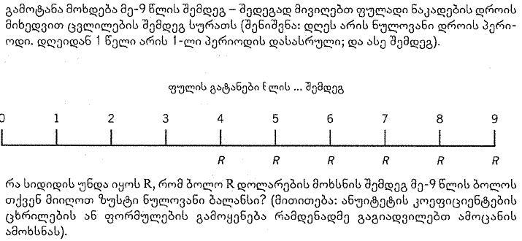

 |  | ფორმულა:
$$FV={PV}_{0}{(1+i)}^{n}$$
 | 1

$$PVA=PMT\left(\frac{1−{(1+i)}^{−n}}{i}\right)$$
$$PMT=PVA\left(\frac{i}{1−{(1+i)}^{−n}}\right)$$
 | 2 |  |  | →

 |  | ამოხსნა:

 |  | FV
პერიოდი | პერიოდი | ფორმულით | ექსელით
0 | $100,000 |  |  |  | FV(4)= | $115,762.50
1
2 |  |  |  |  | PVA=- | FV(4)
3 |  | $115,762.50
4 | $(22,807) |  |  |  | PMT= | (22,807.23)
5 | $(22,807)
6 | $(22,807)
7 | $(22,807)
8 | $(22,807)
9 | $(22,807)

ამოცანა 3.20
 | პირობა:

 | m= | 1
 |  | 2
 |  | 8
 |  | 12
 |  | 365
 |  | ∞

 | i= | 9.6%

 | Effective= | ?

 | ფორმულა:
$$Effective={(1+\frac{i}{m})}^{m}−1$$
1

$$Effective=e^{i}−1$$
2

 | ამოხსნა:

 | FV
სიხშირე | ფორმულით |  | ექსელით
$1 | 9.60% |  | 9.60%
$2 | 9.83% |  | 9.83%
$8 | 10.01% |  | 10.01%
$12 | 10.03% |  | 10.03%
$365 | 10.07% |  | 10.07%
∞ | 10.08%

ამოცანა 3.21
პირობა:

PMT= | $25,000.00

n= | 40

i= | 8%

PVAD= | ?

ფორმულა:

$$PVAD=PMT\left(\frac{1−{\left(1+i\right)}^{−n}}{i}\right)(1+i)$$

ამოხსნა:

FV
ფორმულით |  | ექსელით
$321,964.56 |  | ($321,964.56)

ამოცანა 3.22
ფორმულა:
$$n  \frac{72}{i}$$
$$i  \frac{72}{n}$$
72-ის წესი |  |  |  | →

ამოხსნა:

 | 1) | i» | 5

 | 2) | i» | 9

 | 3) | i» | 36

